Main
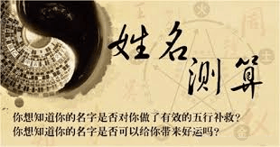
117 |  |  | 複姓 （地格） |  |  | 单姓 （地格） |  |  | 单名 （天格） |  |  | 複名（天格）
9
3 |  | 姓名 | 贵 |  |  | 姓 |  |  | 名 |  |  | 某

阳历出生日期
年 | 117
月 | 9

日 | 3 | 笔画 | 1 | 水 | 吉 | 1 | 金 | 凶 | 1 | 土 | 吉 | 1 | 土

 |  | 大概出生时间 | 1 |  |  | 人格

 |  |  | 总格
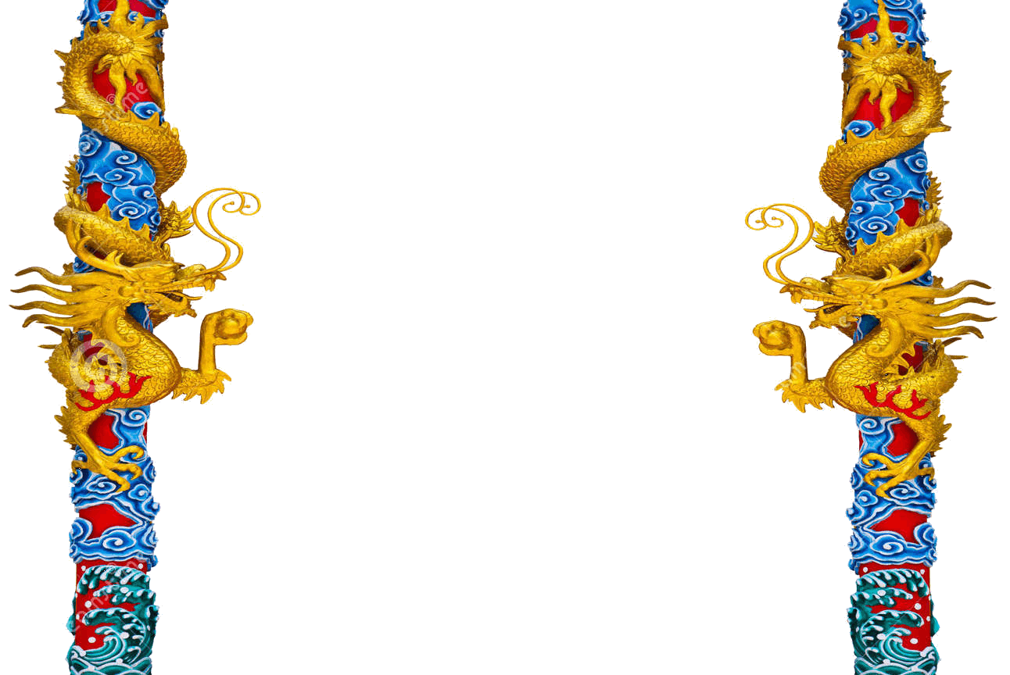
查笔划

开始
 |  |  | 天格
 |  |  | 人格
 |  |  | 地格
 |  |  | 总格
 |  |  | 外格
 |  |  | 属性
刷新
 |  |  |  |  |  |  |  |  |  |  |  |  |  |  | 缺

 |  |  |  |  |  |  |  |  |  |  |  |  |  | 金

 |  |  |  |  |  |  |  |  |  |  |  |  |  | 木

 |  |  |  |  |  |  |  |  |  |  |  |  |  | 水

 |  |  |  |  |  |  |  |  |  |  |  |  |  | 火

 |  |  |  |  |  |  |  |  |  |  |  |  |  | 土

